db
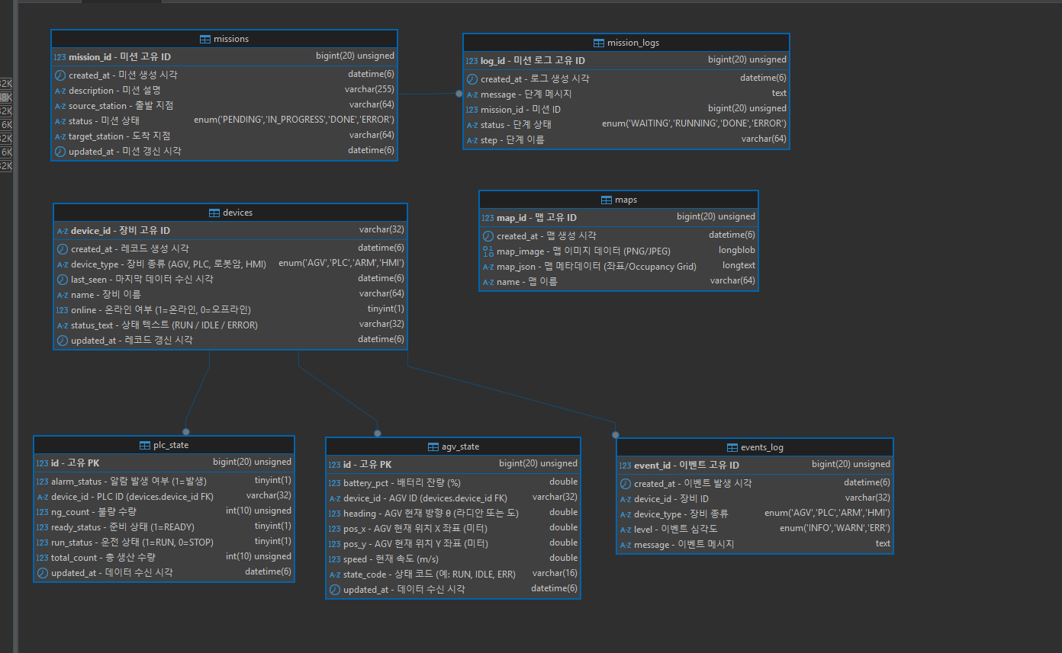
DEFAULT CHARACTER SET utf8mb4
DEFAULT COLLATE utf8mb4_general_ci;

USE smart_factory;

-- 1. 장비 기본 정보 (AGV, PLC 등 모든 장비 공통)
CREATE TABLE devices (
device_id VARCHAR(32) NOT NULL COMMENT '장비 고유 ID',
device_type ENUM('AGV','PLC','ARM','HMI') NOT NULL COMMENT '장비 종류 (AGV, PLC, 로봇암, HMI)',
name VARCHAR(64) NOT NULL COMMENT '장비 이름',
online TINYINT(1) NOT NULL DEFAULT 0 COMMENT '온라인 여부 (1=온라인, 0=오프라인)',
status_text VARCHAR(32) NULL COMMENT '상태 텍스트 (RUN / IDLE / ERROR)',
last_seen DATETIME(6) NULL COMMENT '마지막 데이터 수신 시각',
created_at DATETIME(6) NOT NULL DEFAULT CURRENT_TIMESTAMP(6) COMMENT '레코드 생성 시각',
updated_at DATETIME(6) NOT NULL DEFAULT CURRENT_TIMESTAMP(6) ON UPDATE CURRENT_TIMESTAMP(6) COMMENT '레코드 갱신 시각',
PRIMARY KEY (device_id),
KEY idx_devices_type (device_type),
KEY idx_devices_last_seen (last_seen)
) ENGINE=InnoDB COMMENT='모든 장비 공통 마스터 테이블';

-- 2. AGV 상태 기록
CREATE TABLE agv_state (
id BIGINT UNSIGNED NOT NULL AUTO_INCREMENT COMMENT '고유 PK',
device_id VARCHAR(32) NOT NULL COMMENT 'AGV ID (devices.device_id FK)',
pos_x DOUBLE NOT NULL COMMENT 'AGV 현재 위치 X 좌표 (미터)',
pos_y DOUBLE NOT NULL COMMENT 'AGV 현재 위치 Y 좌표 (미터)',
heading DOUBLE NOT NULL COMMENT 'AGV 현재 방향 θ (라디안 또는 도)',
battery_pct DOUBLE NOT NULL COMMENT '배터리 잔량 (%)',
speed DOUBLE NOT NULL COMMENT '현재 속도 (m/s)',
state_code VARCHAR(16) NULL COMMENT '상태 코드 (예: RUN, IDLE, ERR)',
updated_at DATETIME(6) NOT NULL DEFAULT CURRENT_TIMESTAMP(6) COMMENT '데이터 수신 시각',
PRIMARY KEY (id),
KEY idx_agv_state_device_time (device_id, updated_at),
CONSTRAINT fk_agv_state_device FOREIGN KEY (device_id) REFERENCES devices(device_id)
) ENGINE=InnoDB COMMENT='AGV의 최신 상태 기록 테이블';

-- 3. PLC 상태 기록
CREATE TABLE plc_state (
id BIGINT UNSIGNED NOT NULL AUTO_INCREMENT COMMENT '고유 PK',
device_id VARCHAR(32) NOT NULL COMMENT 'PLC ID (devices.device_id FK)',
run_status TINYINT(1) NOT NULL COMMENT '운전 상태 (1=RUN, 0=STOP)',
ready_status TINYINT(1) NOT NULL COMMENT '준비 상태 (1=READY)',
alarm_status TINYINT(1) NOT NULL COMMENT '알람 발생 여부 (1=발생)',
total_count INT UNSIGNED NULL COMMENT '총 생산 수량',
ng_count INT UNSIGNED NULL COMMENT '불량 수량',
updated_at DATETIME(6) NOT NULL DEFAULT CURRENT_TIMESTAMP(6) COMMENT '데이터 수신 시각',
PRIMARY KEY (id),
KEY idx_plc_state_device_time (device_id, updated_at),
CONSTRAINT fk_plc_state_device FOREIGN KEY (device_id) REFERENCES devices(device_id)
) ENGINE=InnoDB COMMENT='PLC 최신 상태 기록 테이블';

-- 4. 지도(맵) 저장
CREATE TABLE maps (
map_id BIGINT UNSIGNED NOT NULL AUTO_INCREMENT COMMENT '맵 고유 ID',
name VARCHAR(64) NOT NULL COMMENT '맵 이름',
map_image LONGBLOB NULL COMMENT '맵 이미지 데이터 (PNG/JPEG)',
map_json JSON NULL COMMENT '맵 메타데이터 (좌표/Occupancy Grid)',
created_at DATETIME(6) NOT NULL DEFAULT CURRENT_TIMESTAMP(6) COMMENT '맵 생성 시각',
PRIMARY KEY (map_id)
) ENGINE=InnoDB COMMENT='ROS에서 가져온 최신 지도 데이터 저장';

-- 5. 이벤트 로그
CREATE TABLE events (
event_id BIGINT UNSIGNED NOT NULL AUTO_INCREMENT COMMENT '이벤트 고유 ID',
device_id VARCHAR(32) NOT NULL COMMENT '장비 ID',
device_type ENUM('AGV','PLC','ARM','HMI') NOT NULL COMMENT '장비 종류',
level ENUM('INFO','WARN','ERR') NOT NULL COMMENT '이벤트 심각도',
message TEXT NOT NULL COMMENT '이벤트 메시지',
created_at DATETIME(6) NOT NULL DEFAULT CURRENT_TIMESTAMP(6) COMMENT '이벤트 발생 시각',
PRIMARY KEY (event_id),
KEY idx_events_device_time (device_id, created_at),
CONSTRAINT fk_events_device FOREIGN KEY (device_id) REFERENCES devices(device_id)
) ENGINE=InnoDB COMMENT='장비별 이벤트 로그 테이블';

-- 6. 미션(작업 지시) 테이블
CREATE TABLE missions (
mission_id BIGINT UNSIGNED NOT NULL AUTO_INCREMENT COMMENT '미션 고유 ID',
description VARCHAR(255) NOT NULL COMMENT '미션 설명',
source_station VARCHAR(64) NOT NULL COMMENT '출발 지점',
target_station VARCHAR(64) NOT NULL COMMENT '도착 지점',
status ENUM('PENDING','IN_PROGRESS','DONE','ERROR') NOT NULL DEFAULT 'PENDING' COMMENT '미션 상태',
created_at DATETIME(6) NOT NULL DEFAULT CURRENT_TIMESTAMP(6) COMMENT '미션 생성 시각',
updated_at DATETIME(6) NOT NULL DEFAULT CURRENT_TIMESTAMP(6) ON UPDATE CURRENT_TIMESTAMP(6) COMMENT '미션 갱신 시각',
PRIMARY KEY (mission_id)
) ENGINE=InnoDB COMMENT='AGV 또는 PLC의 작업 지시 정보';

-- 7. 미션 로그(단계별 기록)
CREATE TABLE mission_logs (
log_id BIGINT UNSIGNED NOT NULL AUTO_INCREMENT COMMENT '미션 로그 고유 ID',
mission_id BIGINT UNSIGNED NOT NULL COMMENT '미션 ID',
step VARCHAR(64) NOT NULL COMMENT '단계 이름',
status ENUM('WAITING','RUNNING','DONE','ERROR') NOT NULL COMMENT '단계 상태',
message TEXT NULL COMMENT '단계 메시지',
created_at DATETIME(6) NOT NULL DEFAULT CURRENT_TIMESTAMP(6) COMMENT '로그 생성 시각',
PRIMARY KEY (log_id),
KEY idx_mission_logs_mission (mission_id),
CONSTRAINT fk_mission_logs_mission FOREIGN KEY (mission_id) REFERENCES missions(mission_id)
) ENGINE=InnoDB COMMENT='미션의 단계별 실행 로그';
step_id BIGINT UNSIGNED NOT NULL AUTO_INCREMENT,
mission_id BIGINT UNSIGNED NOT NULL,
step_no INT NOT NULL,
step_type ENUM('AGV_MOVE','PLC_WRITE','WAIT_TAG','SLEEP') NOT NULL,
payload JSON NULL, -- 좌표/태그/타임아웃 등
state ENUM('NEW','RUNNING','DONE','ERROR','SKIPPED') NOT NULL DEFAULT 'NEW',
ts_start DATETIME(6) NULL,
ts_end DATETIME(6) NULL,
PRIMARY KEY (step_id),
UNIQUE KEY uk_mission_step (mission_id, step_no),
CONSTRAINT fk_steps_mission
FOREIGN KEY (mission_id) REFERENCES missions(mission_id)
ON UPDATE CASCADE ON DELETE CASCADE
) ENGINE=InnoDB;

